Gràfic
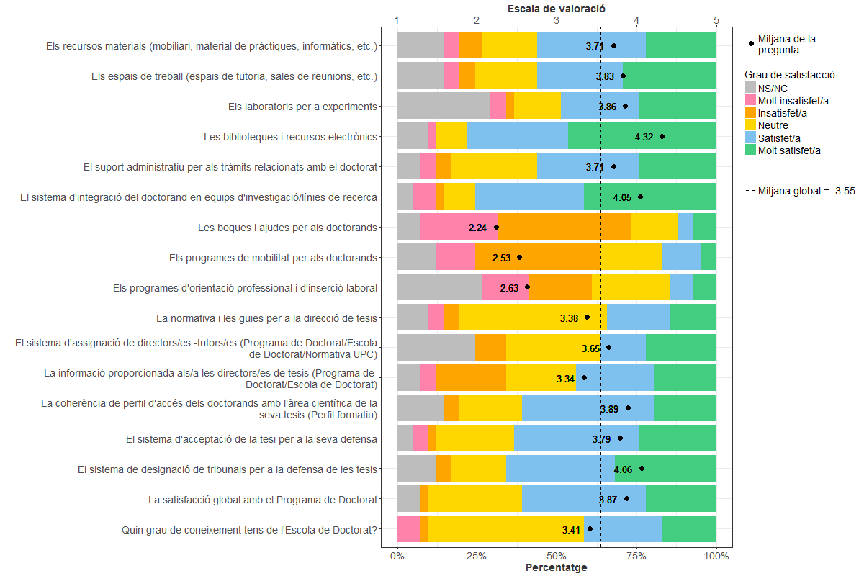
Enquesta de satisfacció a Directors/es de Tesis Doctorals - Àmbit d'Enginyeria de les TIC

Indica el teu grau de satisfacció amb:

